F930 Plataforma Online
Captura de información

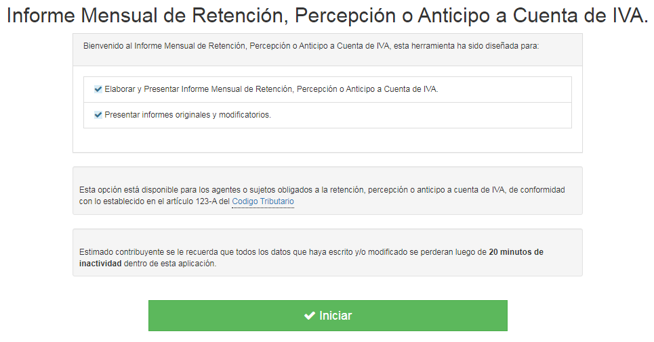
Archivo TXT
- método JR veloz

Archivo Csv
- método lento :'(

Código de colores:
 | = | Títulos
 | = | Vínculos
 | = | Ingresar datos
 | = | Fórmula, no tocar!

Material preparado por:
MSc. Jonnathan Recinos
consultor.recinos@gmail.com

F930
Menú
Menú
Periodo a informar |  | Aug-20 |  |  |  |  |  |  |  |  | 082020

NIT | Nombre del Contribuyente | Calidad en que actúa | Modalidad | Código de Documento | Fecha de Documento | Serie de Documento | Numero de Documento | Monto Sujeto | Monto Retención, Percepción, Anticipo a Cuenta IVA | Período | Calidad en que actúa | NIT | Nombre del Contribuyente | Calidad en que actúa | Modalidad | Código de Documento | Fecha de Documento | Serie Documento | Número Documento | Monto Sujeto | Monto Retención, Percepción, Anticipo a Cuenta IVA | Período | TXT
06140123451234 | Pepito el de Los Chistes | 1. Agente de Retención, Percepción o Anticipo a Cuenta de IVA | 1. Percepción | 1. Comprobante de Crédito Fiscal | 2020-08-03 | 19DS000A | 2578 | $1,500.00 | $15.00 | 082020 | 1. Agente de Retención, Percepción o Anticipo a Cuenta de IVA | 06140123451234 | Pepito el de Los Chistes | 1 | 1 | 1 | 03/08/2020 | 19DS000A | 2578 | 1500.00 | 15.00 | 082020 | 06140123451234;Pepito el de Los Chistes;1;1;1;03/08/2020;19DS000A;2578;1500.00;15.00;082020
0614-012345-123-5 | Fulano de Tal | 1. Agente de Retención, Percepción o Anticipo a Cuenta de IVA | 3. Retención | 3. Comprobante de Retención | 2020-08-06 | 19DS000B | 2690 | $2,000.00 | $20.00 | 082020 | 2. Sujeto de Retención, Percepción o Anticipo a Cuenta de IVA | 06140123451235 | Fulano de Tal | 1 | 3 | 3 | 06/08/2020 | 19DS000B | 2690 | 2000.00 | 20.00 | 082020 | 06140123451235;Fulano de Tal;1;3;3;06/08/2020;19DS000B;2690;2000.00;20.00;082020

 |  |  |  |  |  |  |  |  |  |  | MODALIDAD
 |  |  |  |  |  |  |  |  |  |  | 1. Percepción
 |  |  |  |  |  |  |  |  |  |  | 2. Anticipo a Cuenta
 |  |  |  |  |  |  |  |  |  |  | 3. Retención

 |  |  |  |  |  |  |  |  |  |  | CÓDIGO DE DOCUMENTO
 |  |  |  |  |  |  |  |  |  |  | 1. Comprobante de Crédito Fiscal
 |  |  |  |  |  |  |  |  |  |  | 2. Documento Contable de Liquidación
 |  |  |  |  |  |  |  |  |  |  | 3. Comprobante de Retención
 |  |  |  |  |  |  |  |  |  |  | 4. Nota de Débito
 |  |  |  |  |  |  |  |  |  |  | 5. Nota de Crédito
 |  |  |  |  |  |  |  |  |  |  | 6. Factura
 |  |  |  |  |  |  |  |  |  |  | 7. Documento Emitido por Sujeto Excluido

 |  |  |  |  |  |  |  |  |  |  | Errores
 |  |  |  |  |  |  |  |  |  |  | 121
 |  |  |  |  |  |  |  |  |  |  | 131
...

Csv
Menú
06140123451234 | Pepito el de Los Chistes | 1 | 1 | 1 | 03/08/2020 | 19DS000A | 2578 | 1500.00 | 15.00 | 082020
06140123451235 | Fulano de Tal | 1 | 3 | 3 | 06/08/2020 | 19DS000B | 2690 | 2000.00 | 20.00 | 082020

* | * | * | * | * | * | * | * | * | * | *

